Chi tiết địa chất
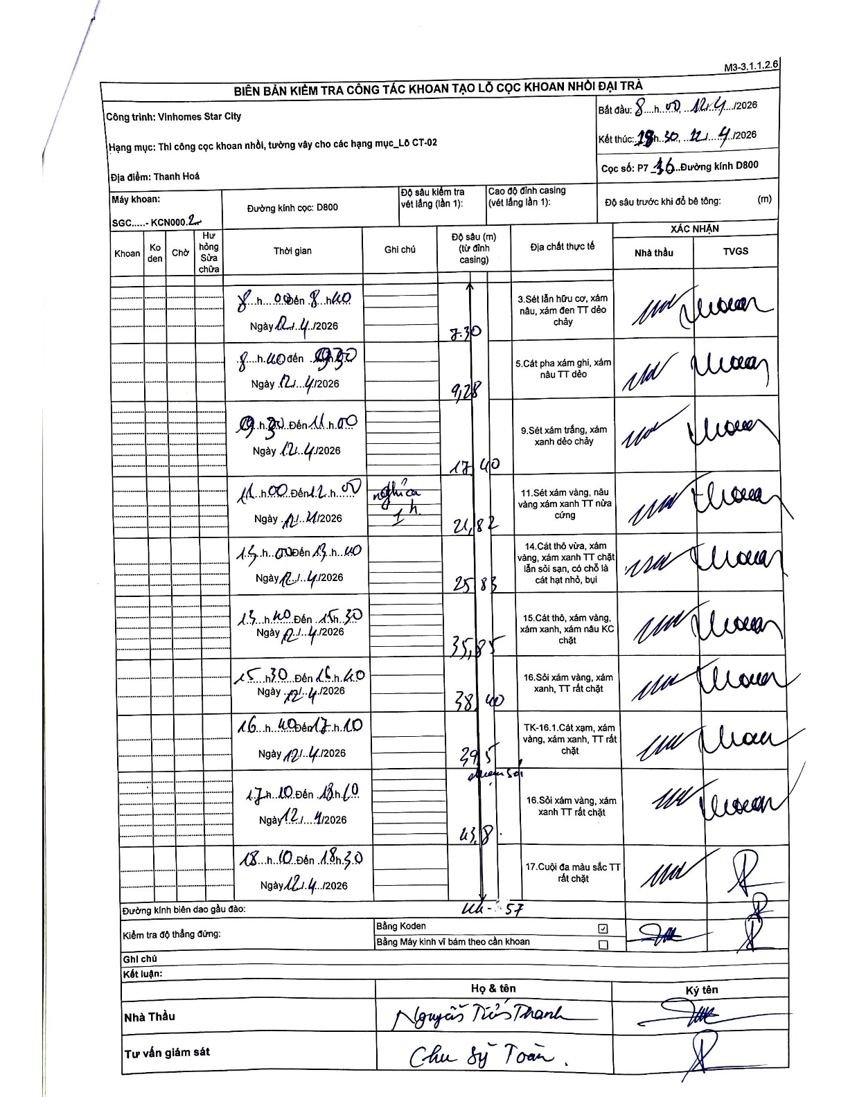
Dự án | Star City Thanh Hóa
Hạng mục | Thi công cọc khoan nhồi, tường vây cho các hạng mục_Lô CT-02
Tên bộ phận | Thanh Hoá
Số hiệu cọc | P7-16
Tên Máy khoan | SGC-KCN0002
Đường kính | D800
Bắt đầu thi công | 08:00 12/04/2026
Kết thúc thi công | 18:30 12/04/2026

Địa chất TT | Đường kính | Mô tả lớp thiết kế | Từ (h) | Đến (h) | Cao độ từ | Cao độ đến | T.Gian (h) | Dài (m) | V (m/h) | Ghi chú
1 | D800 | Sét lẫn hữu cơ, xám nâu, xám đen TT dẻo chảy | 08:00 12/04/2026 | 08:40 12/04/2026 | 0 | -7.3 | 0.67 | 7.3 | 10.95
2 | D800 | Cát pha xám ghi, xám nâu TT dẻo | 08:40 12/04/2026 | 09:30 12/04/2026 | -7.3 | -9.28 | 0.83 | 1.98 | 2.38
3 | D800 | Sét xám trắng, xám xanh dẻo chảy | 09:30 12/04/2026 | 11:00 12/04/2026 | -9.28 | -17.4 | 1.5 | 8.12 | 5.41
4 | D800 | Sét xám vàng, nâu vàng xám xanh TT nửa cứng | 11:00 12/04/2026 | 12:00 12/04/2026 | -17.4 | -21.82 | 1 | 4.42 | 4.42 | Nghỉ trưa 1h
5 | D800 | Cát thô vừa, xám vàng, xám xanh TT chặt lẫn sỏi sạn, có chỗ là cát hạt nhỏ, bụi | 13:00 12/04/2026 | 13:40 12/04/2026 | -21.82 | -25.83 | 0.67 | 4.01 | 6.01
6 | D800 | Cát thô, xám vàng, xám xanh, xám nâu KC chặt | 13:40 12/04/2026 | 15:30 12/04/2026 | -25.83 | -35.85 | 1.83 | 10.02 | 5.47
7 | D800 | Sỏi xám vàng, xám xanh, TT rất chặt | 15:30 12/04/2026 | 16:40 12/04/2026 | -35.85 | -38.4 | 1.17 | 2.55 | 2.19
8 | D800 | TK-16.1. Cát xám, xám vàng, xám xanh, TT rất chặt | 16:40 12/04/2026 | 17:10 12/04/2026 | -38.4 | -39.5 | 0.5 | 1.1 | 2.2 | Phun sét
9 | D800 | Sỏi xám vàng, xám xanh TT rất chặt | 17:10 12/04/2026 | 18:10 12/04/2026 | -39.5 | -43.8 | 1 | 4.3 | 4.3
10 | D800 | Cuội đa màu sắc TT rất chặt | 18:10 12/04/2026 | 18:30 12/04/2026 | -43.8 | -44.57 | 0.33 | 0.77 | 2.31

ẢNH BIÊN BẢN GỐC

